mliečne
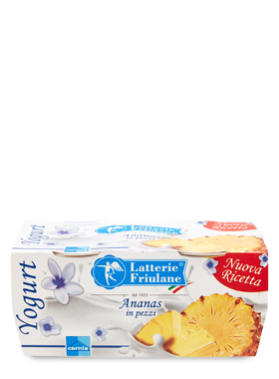
Mliečne výrobky
Názov | Merná jednotka | Objednávacie číslo | Cena s DPH za ks | Popis | Zloženie | Alergény | FOTO
PARMALAT Jogurt ananás 2x125g | ks | 041024 | 1.20 | Vynikajúci hustý jogurt z kvalitného kravského mlieka s ovocím | Zloženie:jogurt (plnotučné mlieko, živé mliečne kultúry), ovocný preparát (ananás 55%, cukor, zahusťovadlo: pektín, regulátor kyslosti: kyselina citrónová), arómy. Skladujte v chladničke pri teplote od 1-4 °C | mlieko, mliečne produkty
PARMALAT Jogurt lesné ovocie 2x125g | ks | 041027 | 1.20 | Vynikajúci hustý jogurt z kvalitného kravského mlieka s ovocím | Zloženie:jogurt (plnotučné mlieko, živé mliečne kultúry), ovocný preparát (lesné ovocie 71%, černice, čučoriedky, maliny, jahody, čierna baza vo variabilných množstvách, cukor, zahusťovadlo: modifikovaný škrob, regulátor kyslosti: kyselina citrónová a citrát sodný, želírovacia látka:pektín), | mlieko, mliečne produkty | 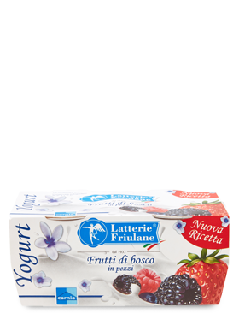
PARMALAT Latte MLIEKO 1 liter | ks | 41028 | 2.30 | Kvalitné tradičné mlieko z malých fariem | Zloženie: plnotučné mlieko. Ošetrené UHT. Obsahuje mlieko. | mlieko | 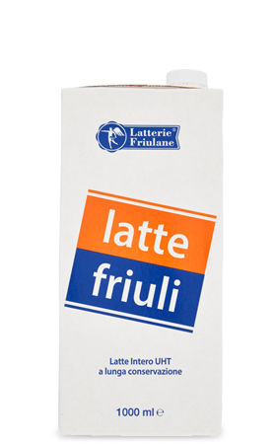
PARMALAT Mascarpone 250g | ks | 041029 | 3.50 | Tradičný kravský čerstvý syr , výborný najmä na prípravu dezertov Tiramisu | Zloženie: pasterizovaná smotana, regulátor kyslosti: kyselina citrónová. Obsahuje mlieko. Obsah tuku 43%. Skladujte v chladničke pri teplote od 0 až 4 °C. | mlieko, mliečne produkty | 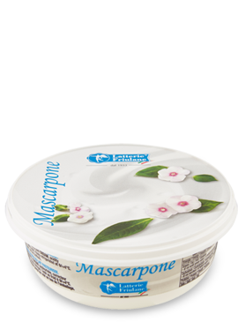
PARMALAT Mascarpone 500g | ks | 041030 | 6.60 | Tradičný kravský čerstvý syr , výborný najmä na prípravu dezertov Tiramisu | Zloženie: pasterizovaná smotana, regulátor kyslosti: kyselina citrónová. Obsahuje mlieko. Obsah tuku 43%. Skladujte v chladničke pri teplote od 0 až 4 °C. | mlieko, mliečne produkty | 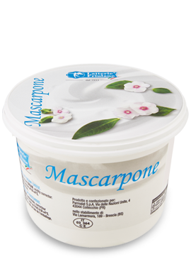
PARMALAT Maslo 125g CAMPOFORMIDO | ks | 041031 | 1.99 | Kvalitné tradičné maslo z mlieka z malých fariem | Zloženie: smotana, mliečne kvasinky. Obsah tuku: min.82%. Obsahuje mlieko. | mlieko, mliečne produkty | 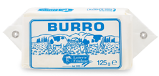
PARMALAT Maslo 250 g Campoformido | ks | 041032 | 3.99 | Kvalitné tradičné maslo z mlieka z malých fariem | Zloženie: smotana, mliečne kvasinky. Obsah tuku: min.82%. Obsahuje mlieko. | mlieko, mliečne produkty | 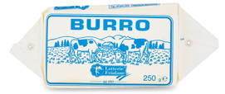
PARMALAT Mozzarella 100g Castello | ks | 041033 | 1.50 | Tradičná a obľúbená pravá talianska mozzarela | Prírodný, mäkký, plnotučný syr v slanom náleve, vyrobený z kravského mlieka. Zloženie: pasterizované mlieko, jedlá soľ, syridlo, regulátor kyslosti: kyselina citrónová, mliečne kultúry. Tuk v sušine 45%.Obsahuje mlieko. | mlieko, mliečne produkty | 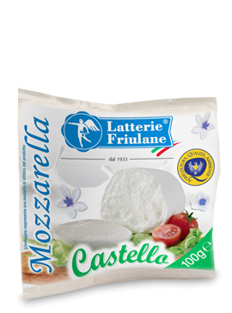
PARMALAT Mozzarella bufala 200g prelibata | ks | 041034 | 4.40 | Tradičná a obľúbená pravá talianska mozzarela z byvolieho mlieka | Prírodný, mäkký, plnotučný syr v slanom náleve, vyrobený z byvolieho mlieka. Zloženie: pasterizované byvolie mlieko, mliečne kultúry, soľ,prírodná srvátka, syridlo. Množstvo tuku 25g/100g výrobku. Tuk v sušine 52%. | mlieko, mliečne produkty | 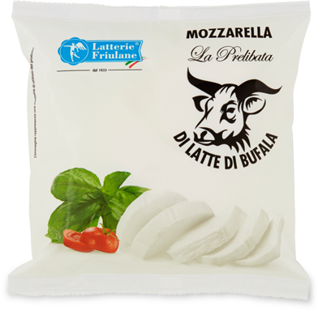
PARMALAT Mozzarelline 125g Castello | ks | 041035 | 1.90 | Tradičná a obľúbená pravá talianska mozzarela cherry | Prírodný, mäkký, plnotučný syr v slanom náleve,v tvare malých guľôčok, vyrobený z kravského mlieka. Zloženie: pasterizované mlieko, jedlá soľ, syridlo, regulátor kyslosti: kyselina citrónová, mliečne kultúry. Tuk v sušine 45%.Obsahuje mlieko. | mlieko, mliečne produkty | 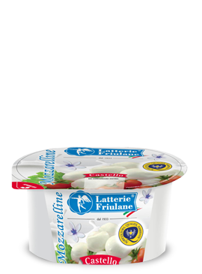
PARMALAT Panna cucina UHT 200 ml | ks | 041038 | 1.30 | Hustá a kvalitná smotana na varenie z kravskeho mlieka z fariem | Zloženie: mliečna smotana, stabilizátor:karagénan. Po otvorení skladujte v chladničke pri teplote do 4 °C a spotrebujte do 3 dní. Obsahuje mlieko. | mlieko, mliečne produkty | 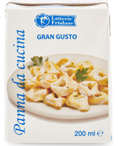
PARMALAT Ricotta fresca 250g | ks | 041044 | 1.65 | Čerstvý syr Ricotta | Zloženie: srvátka, mlieko, smotana, soľ, regulátor kyslosti: kyselina citrónová, kyselina mliečna. Obsahuje mlieko. Tuk v sušine 12% | mlieko, mliečne produkty | 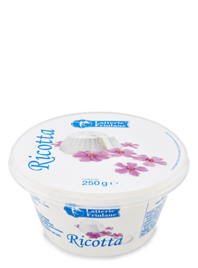
PARMALAT Jogurt čučoriedkovy BIO 2x125 g | ks | 041049 | 2.20 | Vynikajúci hustý jogurt z kvalitného kravského mlieka s ovocím | Zloženie:jogurt (plnotučné mlieko, živé mliečné kultúry), ovocný preparát (čučoriedky 51%, hnedý cukor, zahusťovadlo: pektín, prírodná aróma), hnedý cukor, celé čučoriedkové bobule 8 %. Vyprodukované v ekologickom poľnohospodárstve. Skladujte v chladničke pri teplote od 0-4 °C. | mlieko, mliečne produkty | 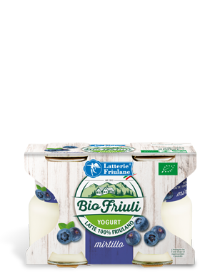
PARMALAT Jogurt jahodový BIO 2x125 g | ks | 041050 | 2.20 | Vynikajúci hustý jogurt z kvalitného kravského mlieka s ovocím | Zloženie:jogurt (plnotučné mlieko, živé mliečne kultúry), ovocný preparát (jahody 51%, hnedý cukor, zahusťovadlo: pektín, prírodná aróma), hnedý cukor, celé jahody 8 %. Vyprodukované v ekologickom poľnohospodárstve | mlieko, mliečne produkty | 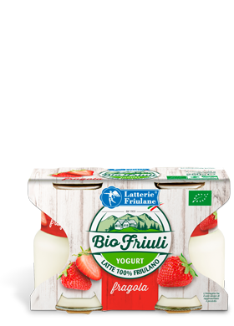
PARMALAT Jogurt Biely BIO 2x125 g | ks | 041051 | 2.20 | Vynikajúci hustý jogurt z kvalitného kravského mlieka | Zloženie:jogurt (plnotučné mlieko, živé mliečne kultúry), Vyprodukované v ekologickom poľnohospodárstve. Skladujte v chladničke pri teplote od 0-4 °C | mlieko, mliečne produkty | 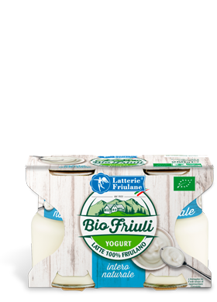
PARMALAT Jogurt vanilkový 2x125g | ks | 041052 | 1.20 | Vynikajúci hustý jogurt z kvalitného kravského mlieka s vanilkovou príchuťou | Zloženie: jogurt (plnotučné mlieko, živé mliečne kultúry),vanilková zmes ( trstinový cukor, voda, koncentrovaný vanilkový extrakt 2%, zahusťovadlo: pektín, prírodné arómy) Koncentrovaný vanilkový extrakt v hotovom výrobku 0,3% | mlieko, mliečne produkty | 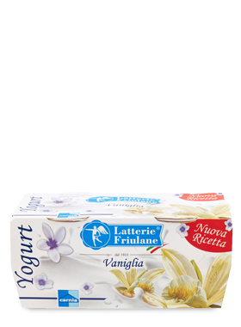
PARMALAT Jogurt med a oriešky 2x125g | ks | 041054 | 2.20 | Vynikajúci hustý jogurt z kvalitného kravského mlieka s ovocím | Zloženie:jogurt (plnotučné mlieko, živé mliečne kultúry), med, drvené lieskové oriešky, zahusťovadlo: modifikovaný škrob, regulátor kyslosti: kyselina citrónová a citrát sodný, želírovacia látka:pektín), cukor. Skladujte v chladničke pri teplote od 1 až 4 °C. | mlieko, mliečne produkty, orechy a stopy iných orechov | 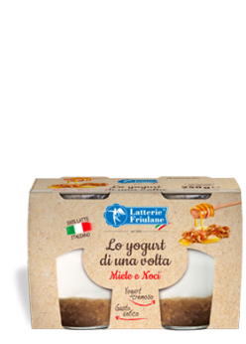
PARMALAT Jogurt figy v karamele 2x125g | ks | 041055 | 2.20 | Vynikajúci hustý jogurt z kvalitného kravského mlieka s ovocím | Zloženie:jogurt (plnotučné mlieko, živé mliečne kultúry), figový ovocný preparát (figy 60%,) cukor, zahusťovadlo: modifikovaný škrob, regulátor kyslosti: kyselina citrónová a citrát sodný, želírovacia látka: pektín), cukor. | mlieko, mliečne produkty | 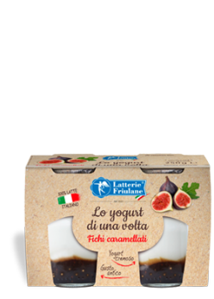
PARMALAT Jogurt maliny BIO 2x125 g | ks | 041056 | 2.20 | Vynikajúci hustý jogurt z kvalitného kravského mlieka s ovocím | Zloženie: jogurt (plnotučné mlieko, živé mliečne kultúry), ovocný malinový preparát 70%, cukor, zahusťovadlo: modifikovaný škrob, regulátor kyslosti: kyselina citrónová a citrát sodný, želírovacia látka: pektín), cukor. Skladujte v chladničke pri teplote od 1 až 4 °C | mlieko, mliečne produkty | 